Worksheet
GRAFICOS AEREOS
Clientes Villatours

2019-07-01 - 2019-07-31
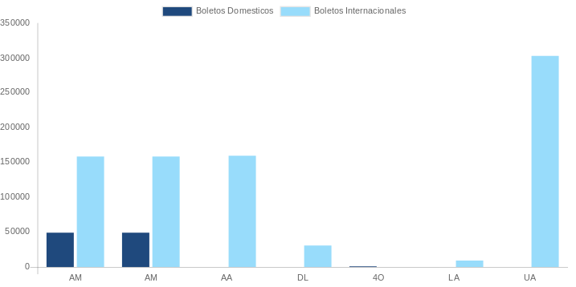

AEROLINEA | CANT | TARIFA/Pesos | %Part
AEROMEXICO | 25 | 108,919 | 17.65%
Total BOLETOS DOMESTICOS | 25 | 108,919 | 17.65%

AEROMEXICO | 4 | 44,578 | 7.22%
AMERICAN AIRLINES | 5 | 64,174 | 10.40%
DELTA AIRLINES | 3 | 156,629 | 25.38%
EMIRATES AIRLINES | 1 | 99,513 | 16.13%
IBERIA | 2 | 21,366 | 3.46%
UNITED AIRLINES | 7 | 121,901 | 19.75%
Total BOLETOS INTERNACIONALES | 22 | 508,161 | 82.35%
Total general | 47 | 617,080 | 100%
El consumo es la tarifa antes de impuestos de iva y tua.
El consumo es de tarifa de servicios de vuelos.(No cargos por cambios y revisados)
Cantidades en Pesos Mexicanos

